Y.20-2567
ภาพถ่ายและรูปตัดขวางลำน้ำสถานีสำรวจอุทกวิทยาแม่น้ำยม (Y.20)
บ้านห้วยสัก ต.เตาปูน อ.สอง จ.แพร่ ปี 2567
 |  |  |  |  |  |  |  |  |  |  |  | 2566 |  |  | 2567
 |  |  |  |  |  |  |  |  |  |  |  | สำรวจเมื่อ 21 ธ.ค.2565 |  |  | สำรวจเมื่อ 27 ก.พ.2567
 |  |  |  |  |  |  |  |  |  |  |  | ระยะ | ระดับ | ผิวน้ำ | ระยะ | ระดับ | ผิวน้ำ
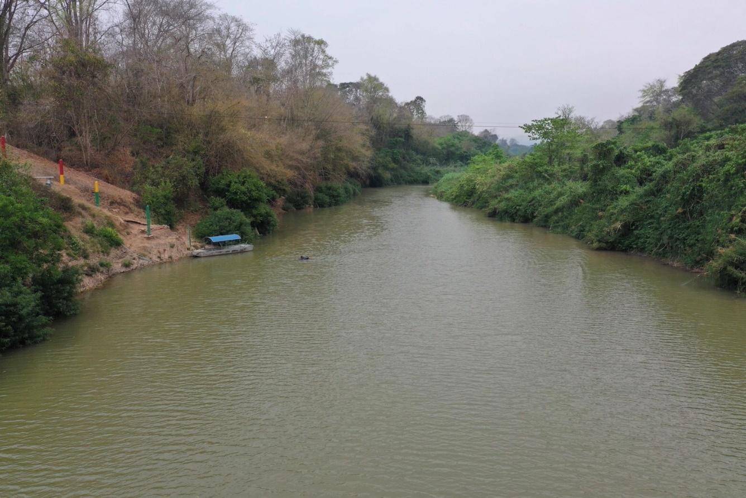
 |  |  |  |  |  |  |  |  |  |  |  | -50 | 192.965 | 181.830 | -50 | 192.974 | 181.570
 |  |  |  |  |  |  |  |  |  |  |  | -40 | 193.861 | 181.830 | -40 | 193.870 | 181.570
 |  |  |  |  |  |  |  |  |  |  |  | -30 | 193.784 | 181.830 | -30 | 193.788 | 181.570
 |  |  |  |  |  |  |  |  |  |  |  | -20 | 193.658 | 181.830 | -20 | 193.661 | 181.570
 |  |  |  |  |  |  |  |  |  |  |  | -10 | 193.712 | 181.830 | -10 | 193.715 | 181.570
 |  |  |  |  |  |  |  |  |  |  |  | 0 | 193.510 | 181.830 | 0 | 193.510 | 181.570
 |  |  |  |  |  |  |  |  |  |  |  | 2 | 192.941 | 181.830 | 2 | 192.952 | 181.570
 |  |  |  |  |  |  |  |  |  |  |  | 4 | 192.248 | 181.830 | 4 | 192.251 | 181.570
 |  |  |  |  |  |  |  |  |  |  |  | 6 | 191.156 | 181.830 | 6 | 191.148 | 181.570
 |  |  |  |  |  |  |  |  |  |  |  | 8 | 190.513 | 181.830 | 8 | 190.524 | 181.570
 |  |  |  |  |  |  |  |  |  |  |  | 10 | 188.936 | 181.830 | 10 | 188.941 | 181.570
 |  |  |  |  |  |  |  |  |  |  |  | 12 | 187.853 | 181.830 | 12 | 187.860 | 181.570
 |  |  |  |  |  |  |  |  |  |  |  | 14 | 185.832 | 181.830 | 14 | 185.844 | 181.570
 |  |  |  |  |  |  |  |  |  |  |  | 16 | 184.529 | 181.830 | 16 | 184.531 | 181.570
รูปตัดขวางลำน้ำแม่น้ำยมที่แนวสำรวจปริมาณน้ำ
 |  |  |  |  |  |  |  |  |  |  |  | 18 | 181.830 | 181.830 | 18 | 181.570 | 181.570
 |  |  |  |  |  |  |  |  |  |  |  | 20 | 180.330 | 181.830 | 20 | 180.870 | 181.570
 |  |  |  |  |  |  |  |  |  |  |  | 25 | 179.280 | 181.830 | 25 | 179.860 | 181.570
 |  |  |  |  |  |  |  |  |  |  |  | 30 | 179.590 | 181.830 | 30 | 179.310 | 181.570
 |  |  |  |  |  |  |  |  |  |  |  | 35 | 179.500 | 181.830 | 35 | 179.160 | 181.570
 |  |  |  |  |  |  |  |  |  |  |  | 40 | 179.410 | 181.830 | 40 | 179.370 | 181.570
 |  |  |  |  |  |  |  |  |  |  |  | 45 | 179.530 | 181.830 | 45 | 179.580 | 181.570
 |  |  |  |  |  |  |  |  |  |  |  | 50 | 180.570 | 181.830 | 50 | 179.600 | 181.570
 |  |  |  |  |  |  |  |  |  |  |  | 55 | 180.350 | 181.830 | 55 | 179.930 | 181.570
 |  |  |  |  |  |  |  |  |  |  |  | 60 | 180.980 | 181.830 | 60 | 180.100 | 181.570
 |  |  |  |  |  |  |  |  |  |  |  | 65 | 181.985 | 181.830 | 65 | 180.680 | 181.570
 |  |  |  |  |  |  |  |  |  |  |  | 70 | 185.463 | 181.830 | 70 | 185.468 | 181.570
 |  |  |  |  |  |  |  |  |  |  |  | 75 | 185.776 | 181.830 | 75 | 185.787 | 181.570
 |  |  |  |  |  |  |  |  |  |  |  | 80 | 185.854 | 181.830 | 80 | 185.862 | 181.570
 |  |  |  |  |  |  |  |  |  |  |  | 85 | 185.925 | 181.830 | 85 | 185.928 | 181.570
 |  |  |  |  |  |  |  |  |  |  |  | 90 | 186.846 | 181.830 | 90 | 186.851 | 181.570
 |  |  |  |  |  |  |  |  |  |  |  | 95 | 186.748 | 181.830 | 95 | 186.745 | 181.570
 |  |  |  |  |  |  |  |  |  |  |  | 100 | 187.531 | 181.830 | 100 | 187.529 | 181.570
ระยะ | -50 | -40 | -30 | -20 | -10 | 0 | 2 | 4 | 6 | 8 | 10 | 105 | 188.104 | 181.830 | 105 | 188.099 | 181.570
ระดับ | 192.974 | 193.870 | 193.788 | 193.661 | 193.715 | 193.510 | 192.952 | 192.251 | 191.148 | 190.524 | 188.941 | 110 | 189.532 | 181.830 | 110 | 189.541 | 181.570
ระยะ | 12 | 14 | 16 | 18 | 20 | 25 | 30 | 35 | 40 | 45 | 50 | 115 | 191.523 | 181.830 | 115 | 191.518 | 181.570
ระดับ | 187.860 | 185.844 | 184.531 | 181.570 | 180.870 | 179.860 | 179.310 | 179.160 | 179.370 | 179.580 | 179.600 | 120 | 191.895 | 181.830 | 120 | 191.886 | 181.570
ระยะ | 55 | 60 | 65 | 70 | 75 | 80 | 85 | 90 | 95 | 100 | 105 | 125 | 192.974 | 181.830 | 125 | 192.980 | 181.570
ระดับ | 179.930 | 180.100 | 180.680 | 185.468 | 185.787 | 185.862 | 185.928 | 186.851 | 186.745 | 187.529 | 188.099 | 130 | 193.638 | 181.830 | 130 | 193.638 | 181.570
ระยะ | 110 | 115 | 120 | 125 | 130 | 135 |  |  |  |  |  | 135 | 194.678 | 181.830 | 135 | 194.665 | 181.570
ระดับ | 189.541 | 191.518 | 191.886 | 192.980 | 193.638 | 194.665
ระยะ
ระดับ

 | BM. | 193.552 | ม.(ร.ท.ก.) |  | ตลิ่งฝั่งซ้าย | 193.510 | ม.(ร.ท.ก.) |  | ตลิ่งฝั่งขวา | 193.638 | ม.(ร.ท.ก.)
 | ท้องน้ำ | 179.160 | ม.(ร.ท.ก.) |  | ศูนย์เสา | 181.000 | ม.(ร.ท.ก.) |  | สำรวจเมื่อ 27 ก.พ.2567

 |  |  |  |  |  |  |  |  | ผู้สำรวจ นายสุภเดช เตชะสา

 |  |  |  | ตรวจสอบหมุดหลักฐานแล้ว

 |  |  | เปลี่ยนรูปแล้ว

